Накладная-№3
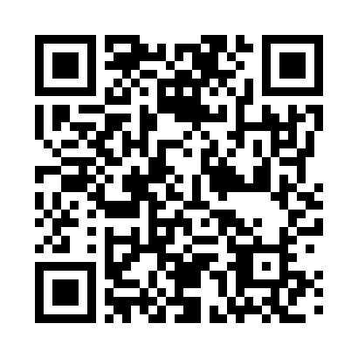
Номер товарно-транспортной накладной: |  |  | Торговый представитель: Kamol aka
Поставщик: Toshkent falcon fly 2 |  |  | Телефон торгового представителя: +998979626299
Дата отгрузки: 11.10.2025 |  |  | Контрагент: Dona zakass
Дата консигнации: |  |  | Адрес:
Доставщик: |  |  | Телефон:
Телефон доставщика:
Время заказа: 11.10.2025 12:46:19
№ | Штрих-код | Название товаров (работ,услуг) | Количество | Количество в кейсе | Цена | Сумма
 |  |  | 4 |  |  | 33.4
1 | 6956526250334 | Тарелки чугунные DB-57-34 | 2 | 2 шт. | 7 | 14
2 | None | Тарелки чугунные GB-63-14 | 2 | 2 шт. | 9.70 | 19.40
Итого: 33.4$|->UZS: 417,500.00

